상품제안서
나오 LED USB 가습기 물부족센서봉 가정용 차량용 NAO-D5010H | 상품코드: F24907

 |  |  |  |  |  |  | 02-412-0044 | www.easy1.co.kr
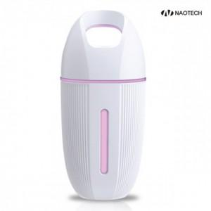

【상세/제작정보】

【인쇄/포장옵션】 | 레이저 / 포장지포장

【공급단가】 | 수량 | 100~ | 300~ | 500~ | 1,000~ | 3,000~
*VAT별도 | 단가 | 6,430원 | 6,320원 | 6,160원 | 6,060원 | 5,900원

【상품 URL】 | http://www.easy1.co.kr/src/goods_detail.php?gdno=24907

